상품제안서
국산 실리콘 플래티넘 멀티스푼(대) | 상품코드: S42653

 |  |  |  |  |  |  | 02-713-8555 | www.synergygift.co.kr
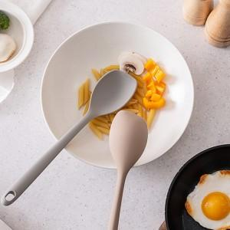 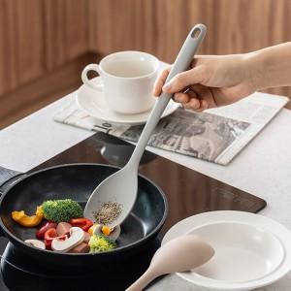 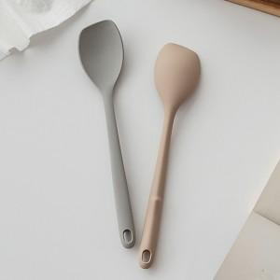

【상세/제작정보】

【인쇄/포장옵션】 | 레이저 / OPP(비닐)

【공급단가】 | 수량 | 50~ | 100~ | 300~ | 1,000~ | 3,000~
*VAT별도 | 브릭레드 | 7,150원 | 7,040원 | 6,870원 | 6,600원 | 6,320원
 | 그레이 | 7,150원 | 7,040원 | 6,870원 | 6,600원 | 6,320원

【상품 URL】 | https://www.synergygift.co.kr:443/src/goods_detail.php?gdno=42653

